Накладная-№3
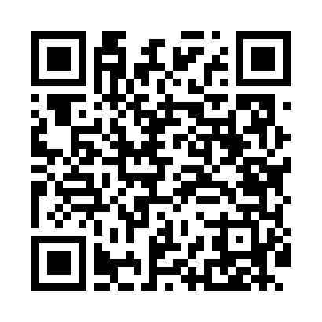
Номер товарно-транспортной накладной: |  |  | Торговый представитель: Kamol aka
Поставщик: Toshkent falcon fly 2 |  |  | Телефон торгового представителя: +998979626299
Дата отгрузки: 26.11.2025 |  |  | Контрагент: """" Klient
Дата консигнации: |  |  | Адрес:
Доставщик: |  |  | Телефон:
Телефон доставщика:
Время заказа: 26.11.2025 11:59:00
№ | Штрих-код | Название товаров (работ,услуг) | Количество | Количество в кейсе | Цена | Сумма
 |  |  | 41 |  |  | 871000
1 | 6915646559383 | Пластмасса коса 6"A6659 15.1x15.1x7.2cm DB-59 -38 | 6 | 6 шт. | 27,000 | 162,000
2 | 6915646559406 | Пластмасса ликоб 4.2" D176142 4.2" 10.5x10.5x 5.5 sm DB-59-40 | 6 | 6 шт. | 13,000 | 78,000
3 | 6915646512036 | Пластмасса ликоб AA08 20.6x14.8x5.7 sm DB-59- 25 | 2 | 2 шт. | 31,000 | 62,000
4 | 6915641829405 | Пластмасса салатница A2940 21.5x16x4.5 см DB- 59-31 | 2 | 2 шт. | 22,000 | 44,000
5 | 6915641796141 | Пластмасса салатница F179614 35x12x4 см DB-59 -37 | 2 | 2 шт. | 34,000 | 68,000
6 | 6915649156084 | Пластиковый салатница DB-59-79 | 6 | 6 шт. | 19,000 | 114,000
7 | 6915641604019 | Пластмасса ликоб 36x16.5x2 см DB-59-35 | 2 | 2 шт. | 46,000 | 92,000
8 | 6915645645261 | Пласмаст Салатница 19x16.5x10 см DB-59-22 | 2 | 2 шт. | 34,000 | 68,000
9 | 6805019698453 | Коврики сервировочные пластмассовая 38*38 DB- 98-45 | 12 | 12 шт. | 12,000 | 144,000
10 | 6909917140240 | Складная корзина для хранения ( 36*16 см ) DB -140-24 | 1 | 1 шт. | 39,000 | 39,000
Итого: 871000

